2015=100
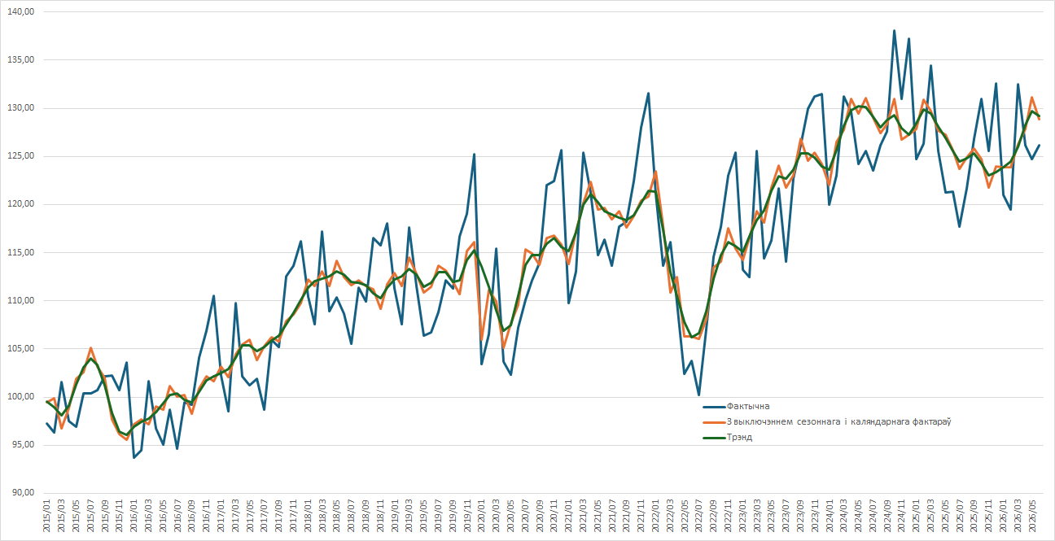
Індэкс прамысловай вытворчасці
2015 год = 100

